tổng quan
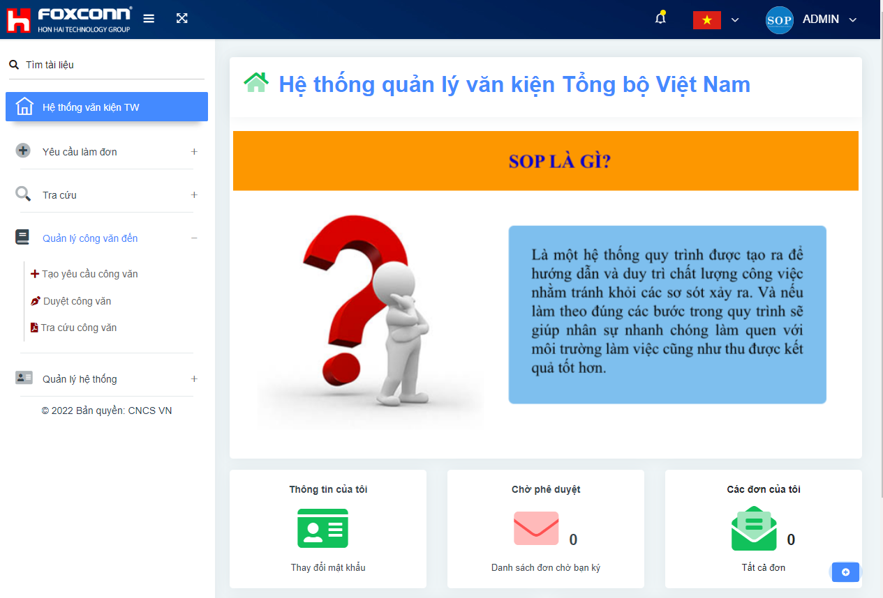
TỔNG QUAN HỆ THỐNG CÔNG VĂN

I. | Vấn đề gặp phải
1 | Hệ thống công văn cũ không có người hỗ trợ hệ thống khi phát sinh lỗi
2 | Công văn gồm 2 loại công văn đến và công văn nội bộ, nhưng hệ thống mới xử lý được công văn nội bộ còn chưa lưu trữ được công văn đến
3 | Giao diện cũ cần thay đổi giao diện và logo hệ thống phù hợp với công ty
4 | Ngôn ngữ đang để 2 chế độ song ngữ gây rối mắt, cần được tách biệt ngôn ngữ
5 | Hệ thống cũ không có phần nhắc mail khi bị trôi mail hoặc lỗi không nhận được mail làm chậm quá trình xử lý công văn

II | Phương pháp đối ứng vấn đề
1 | Khối trung ương xây dựng, sau sẽ hỗ trợ vận hành nội bộ tốt hơn so với việc nhà bên long hoa xử lý
2 | Gộp 2 hệ thống công văn nội bộ và công văn đến vào 1 hệ thống
3 | Thay đổi giao diện và logo FOXCONN mới đồng bộ các logo trung ương (hệ thống Esing)
4 | Tách biệt ngôn ngữ tiếng việt và tiếng trung phồn thể
5 | Thêm phần nhắc mail với mỗi đơn yêu cầu

III. | Danh sách chức năng xây dựng
1 | Thiết kế lại giao diện trang chủ
2 | Thiết kế các menu ngắn gọn , tối giản các chức năng
3 | Xây dựng cơ sở dữ liệu mới dựa trên cơ sở dữ liệu cũ đang tồn tại để đảm bảo không mất dữ liệu cũ
4 | Thừa kế chức năng hệ thống cũ và bổ xung thêm 1 module cho nhiệm vụ xử lý công văn đến

IV | Giao diện trang web sau thay đổi

25.07.2022
BÁO CÁO TIẾN ĐỘ CÔNG VIỆC THEO TUẦN

Người thực hiện |  | Chiến
Giám sát |  | Anh Thắng
Cập nhật hạng mục công việc |  | Cả nhóm CNCS

STT | Hạng mục công việc | Nội dung yêu cầu | Người thực hiện | Thời gian thực hiện | Ảnh trước cải tiến | Hình ảnh sau cải tiến | Kết quả
1 | Xây dựn lại trang chủ hệ thống văn kiện |  | chiến | 07/2022 | 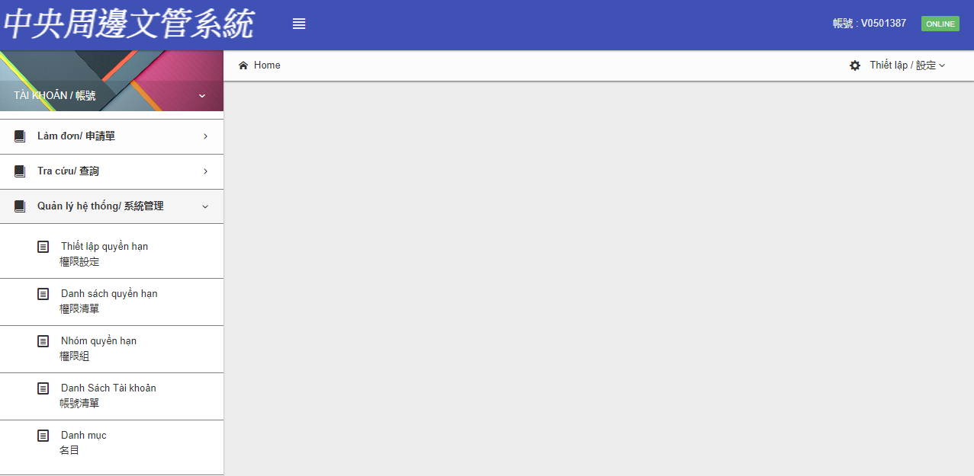 |  | OK
2 | Xây dựng template hệ thống quản lý công văn SOP | Thiết kế menu chức năng chính cho hệ thống | chiến | 07/2022 | 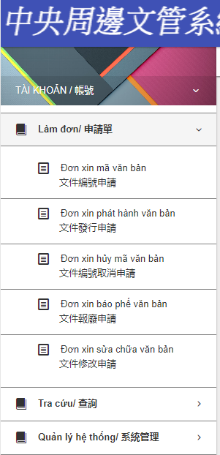 | 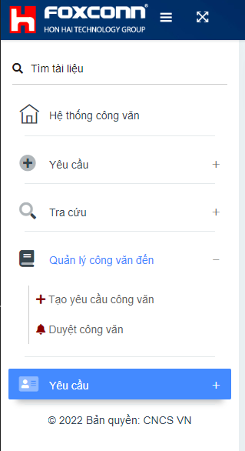
3 | Trang quản lý đăng nhập | Tạo lại mục đăng nhập cho hệ thống SOP | chiến | 07/2022 | 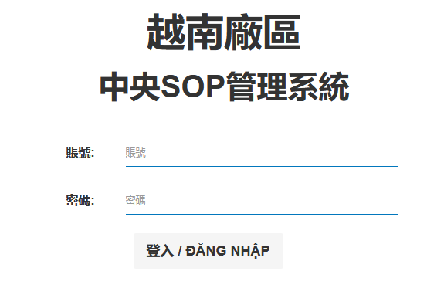 | 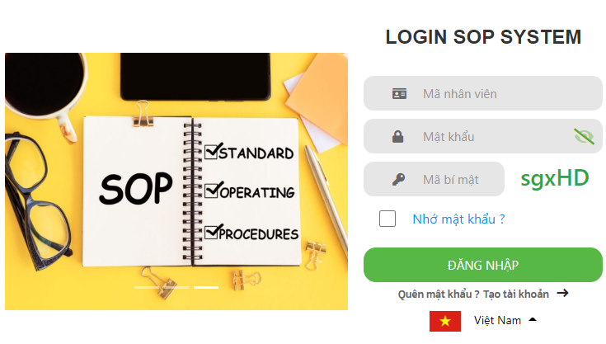
4 | Trang tạo đơn xin cấp mã | Thay đổi giao diện, giữ nguyên chức năng |  |  | 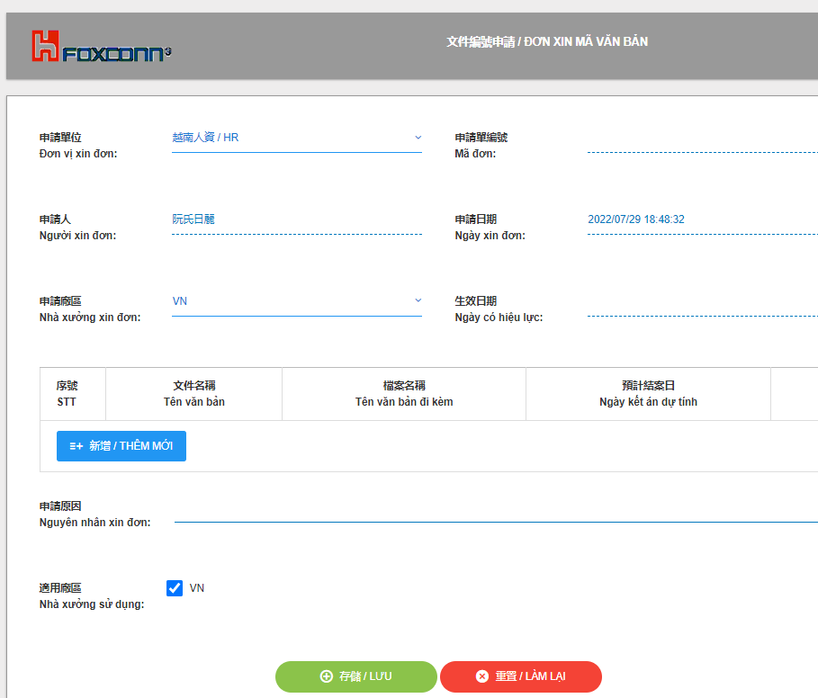 | 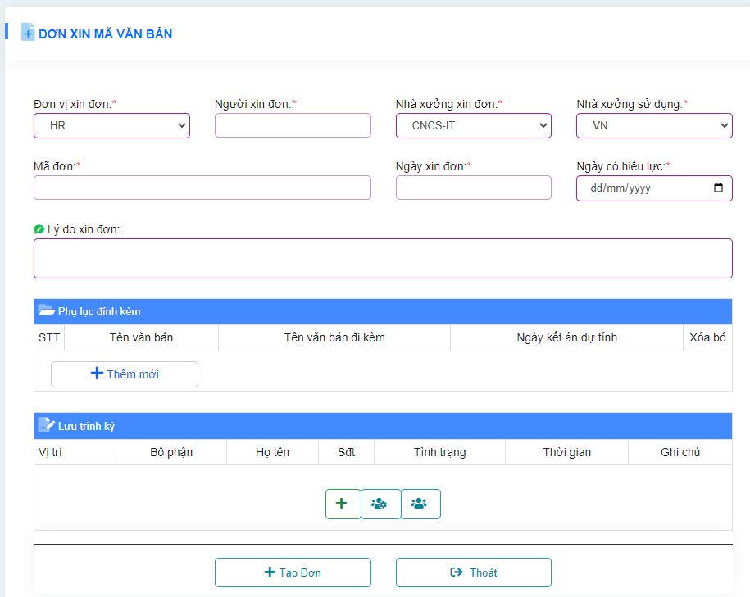
5 | Trang tìm các đơn cấp mã, quản lý mã văn bản | Thay đổi giao diện và đơn giản hóa thao tác |  |  | 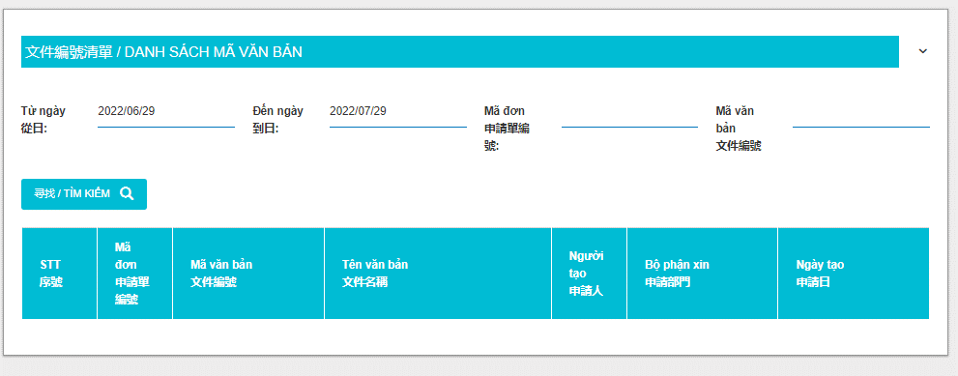 | 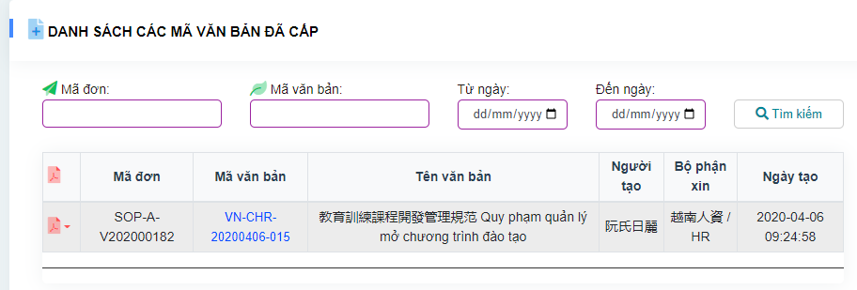
6 | Chức năng làm đơn báo phế và sửa chữa | Gộp chung 2 menu vào cùng 1 trang web |  |  | 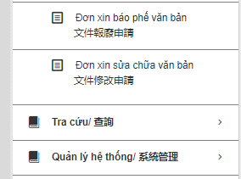 | 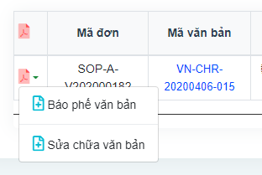
7 | Chức năng xin và hủy mã văn bản | Gộp chung 2 menu vào cùng 1 trang web |  |  | 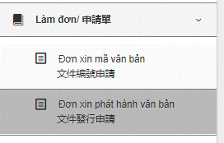 | 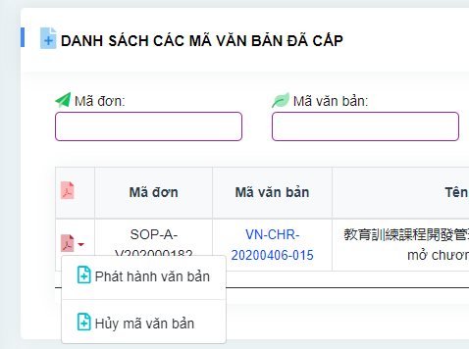
8 | Menu tra cứu văn bản và mã văn bản | Gộp chức năng tìm kiếm vào 1 trang web |  |  | 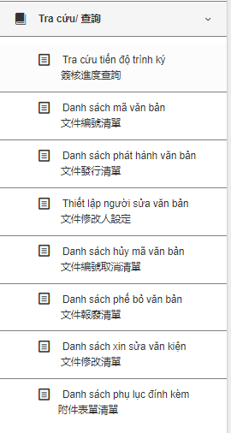 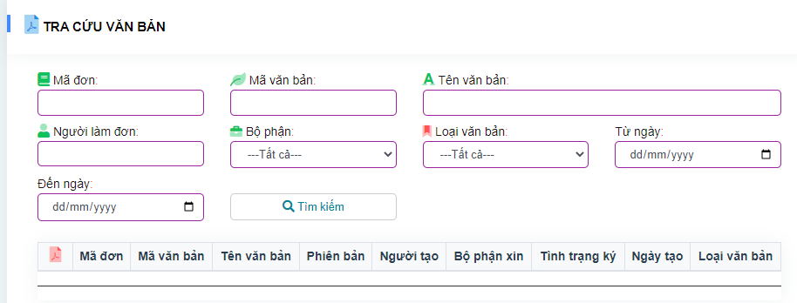
 | Chức năng quản lý phụ lục đính kèm | Thay đổi giao diện |  |  | 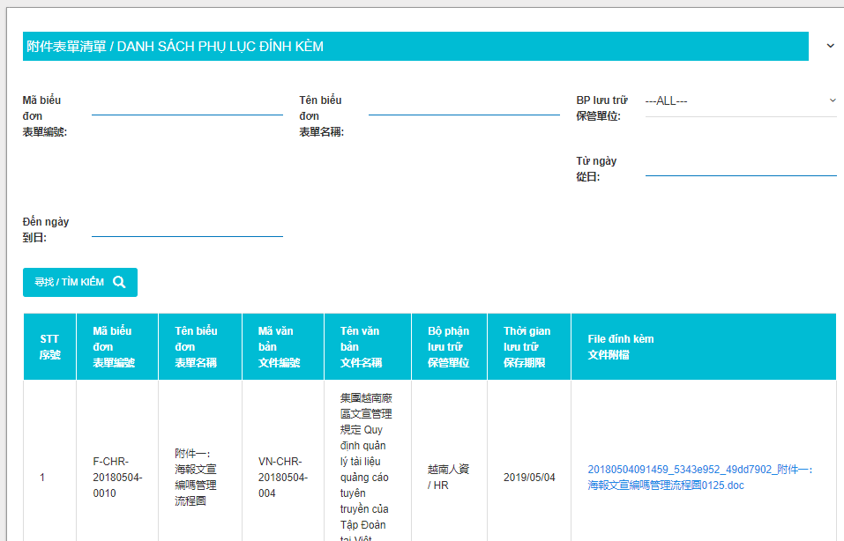 | 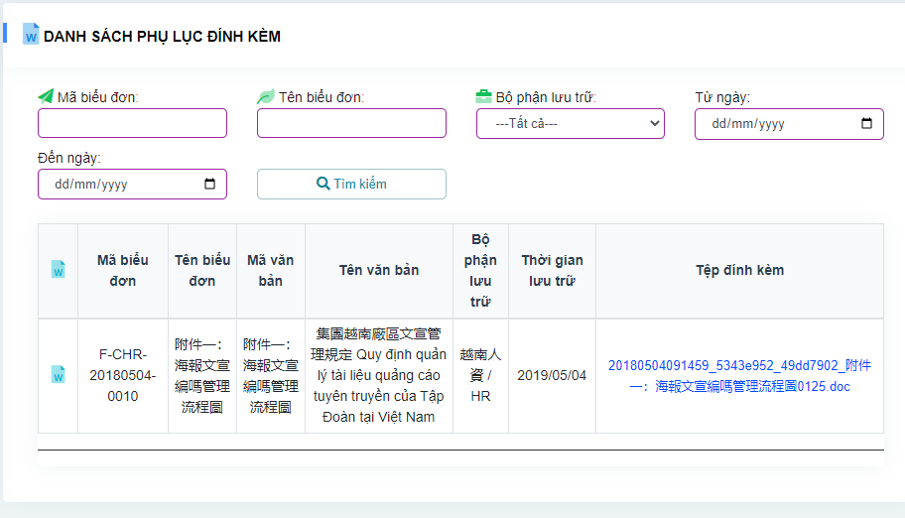
 | Trang quản lý quyền hạn người dùng | Thay đổi giao diện và đơn giản hóa thao tác |  |  | 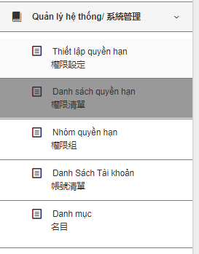 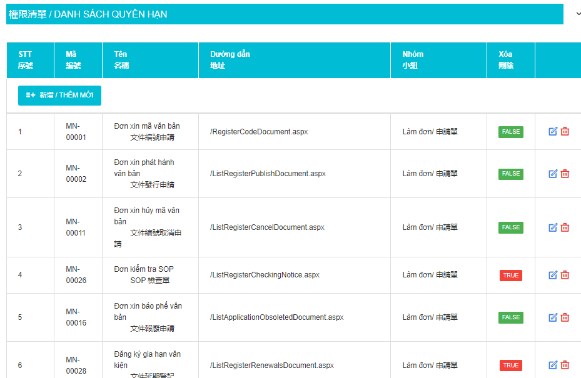 | 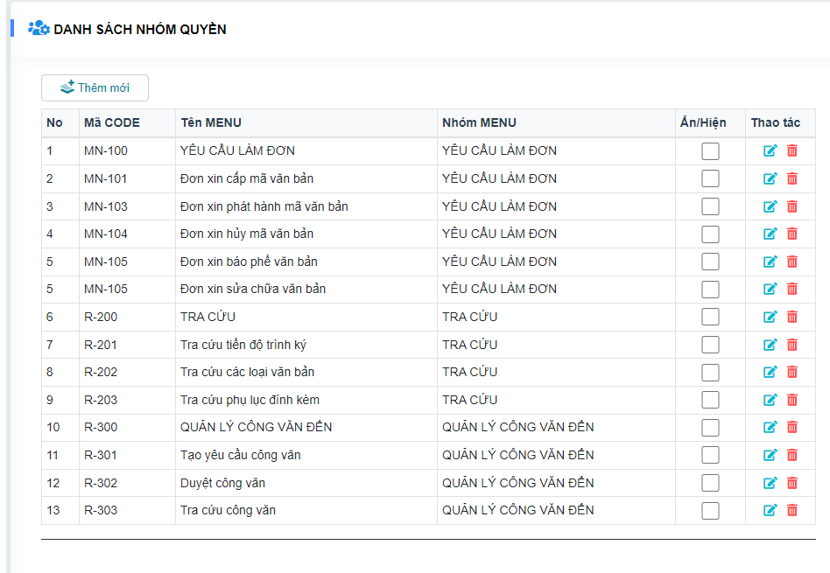
 | Thêm chức năng quản lý công văn đến | Thay vì tạo mới hệ thống thực thi công văn đến thì tích hợp 2 hệ thống vào 1, xây dưng thêm module cho hệ thống |  |  | Không có | 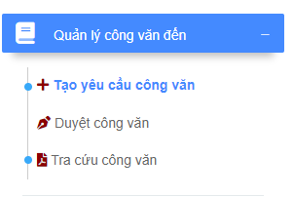
 | Trang tạo đơn yêu cầu thực hiện công văn |  |  |  | Không có | 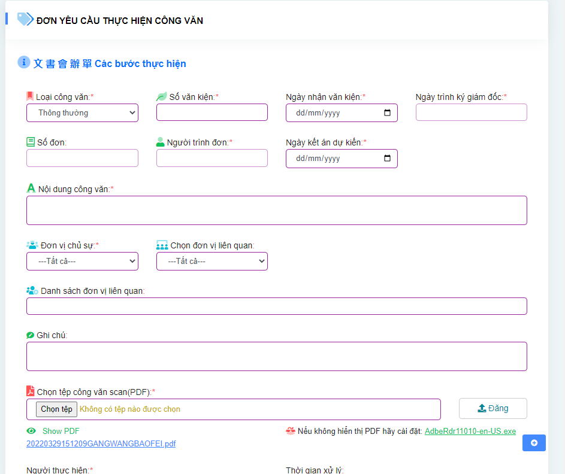
 | Trang duyệt các công văn được yêu cầu thực hiện |  |  |  | Không có
 | Trang tra cứu công văn trên hệ thống quản lý |  |  |  | 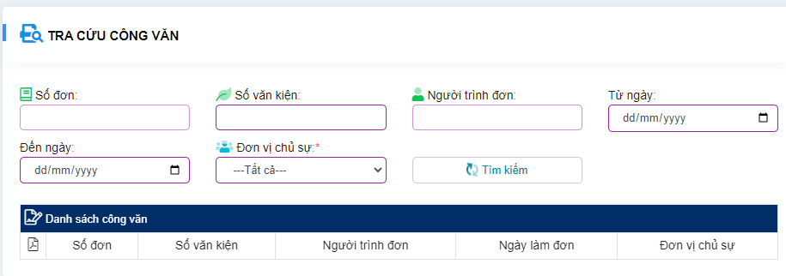 Không có

website
